상품제안서
체크패딩똑딱이 핸디백담요 | 상품코드: F28946

 |  |  |  |  |  |  | 02-412-0044 | www.easy1.co.kr
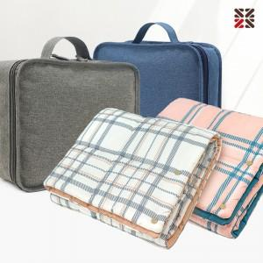

【상세/제작정보】 | 그레이커버만 주문가능

【인쇄/포장옵션】 | 실크 / 케이스없음

【공급단가】 | 수량 | 50~ | 100~ | 500~ | 1,000~ | 2,000~
*VAT별도 | 단가 | 15,600원 | 15,340원 | 14,950원 | 14,690원 | 14,300원

【상품 URL】 | http://www.easy1.co.kr/src/goods_detail.php?gdno=28946

